Suite de pruebas
SUITE DE PRUEBAS - [INESPRE] |  |  |  |  |  |  |  |  | OK
# | Test case | Priority | Preconditions | Input data | Steps | Expected results | Obtained result | Test state | FALLO
FUNCTIONAL AREA: Registro de usuario
1 | Registrar un nuevo usuario llenando los campos exitosamente (Happy path) | Alta | Tener instalado un navegador. Tener conexión a internet. | nombre, apellido, email, contrasenia, confirmar contrasenia | 1. Abrir la pagina https://gomarket.com.do/ | Solicitud sometida exitosamente. |  | OK
 |  |  |  |  | 2. Clic en entrar
 |  |  |  |  | 3. Clic en crear nueva cuenta
 |  |  |  |  | 4. Ingresar los datos de entrada
 |  |  |  |  | 5. Clic en crear cuenta
2 | Registrar un nuevo usuario dejando en blanco el campo nombre. | Alta | Tener instalado un navegador. Tener conexión a internet. | apellido, email, contrasenia, confirmar contrasenia | 1. Abrir la pagina https://gomarket.com.do/ | La pagina muestra un error, indicando que falta informacion obligatoria. |  | OK
 |  |  |  |  | 2. Clic en entrar
 |  |  |  |  | 3. Clic en crear nueva cuenta
 |  |  |  |  | 4. Ingresar los datos de entrada
 |  |  |  |  | 5. Clic en crear cuenta
3 | Registrar un nuevo usuario dejando el blanco en campo apellido. | Alta | Tener instalado un navegador. Tener conexión a internet. | nombre, email, contrasenia, confirmar contrasenia | 1. Abrir la pagina https://gomarket.com.do/ | La pagina muestra un error, indicando que falta informacion obligatoria. |  | OK
 |  |  |  |  | 2. Clic en entrar
 |  |  |  |  | 3. Clic en crear nueva cuenta
 |  |  |  |  | 4. Ingresar los datos de entrada
 |  |  |  |  | 5. Clic en crear cuenta
4 | Registrar un nuevo usuario dejando en blanco el campo email. | Alta | Tener instalado un navegador. Tener conexión a internet. | nombre, apellido, contrasenia, confirmar contrasenia | 1. Abrir la pagina https://gomarket.com.do/ | La pagina muestra un error, indicando que falta informacion obligatoria. |  | OK
 |  |  |  |  | 2. Clic en entrar
 |  |  |  |  | 3. Clic en crear nueva cuenta
 |  |  |  |  | 4. Ingresar los datos de entrada
 |  |  |  |  | 5. Clic en crear cuenta
5 | Registrar un nuevo usuario dejando en blanco el campo confirmar contrasenia. | Alta | Tener instalado un navegador. Tener conexión a internet. | nombre, apellido, email, contrasenia | 1. Abrir la pagina https://gomarket.com.do/ | La pagina muestra un error, indicando que la contrasenia no coincide. |  | OK
 |  |  |  |  | 2. Clic en entrar
 |  |  |  |  | 3. Clic en crear nueva cuenta
 |  |  |  |  | 4. Ingresar los datos de entrada
 |  |  |  |  | 5. Clic en crear cuenta
6 | Registrar un usuario con un email ya existente. | Alta | Tener instalado un navegador. Tener conexión a internet. | nombre, apellido, email, contrasenia, confirmar contrasenia | 1. Abrir la pagina https://gomarket.com.do/ | La pagina muestra un error, indicando que ya el email estaen uso. |  | OK
 |  |  |  |  | 2. Clic en entrar
 |  |  |  |  | 3. Clic en crear nueva cuenta
 |  |  |  |  | 4. Ingresar los datos de entrada
 |  |  |  |  | 5. Clic en crear cuenta
FUNCTIONAL AREA: Iniciar Sesion
1 | Iniciar sesion llenando los campos exitosamente (Happy path) | Alta | Tener instalado un navegador. Tener conexión a internet. | email, contrasenia | 1. Abrir la pagina https://gomarket.com.do/ | Solicitud sometida exitosamente. | 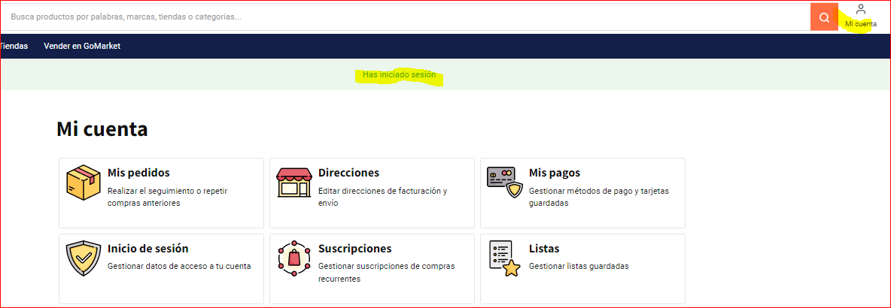 | OK
 |  |  |  |  | 2. Clic en entrar
 |  |  |  |  | 3. Ingresar los datos de entrada
 |  |  |  |  | 4. Clic en iniciar sesion
2 | Iniciar sesion dejando el blanco en campo email. | Alta | Tener instalado un navegador. Tener conexión a internet. | contrasenia | 1. Abrir la pagina https://gomarket.com.do/ | La pagina muestra un error, indicando que falta informacion obligatoria. | 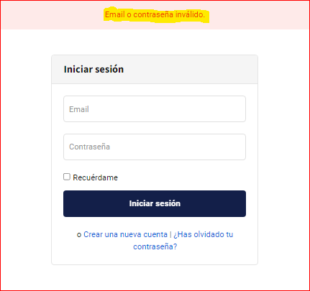 | OK
 |  |  |  |  | 2. Clic en entrar
 |  |  |  |  | 3. Ingresar los datos de entrada
 |  |  |  |  | 4. Clic en iniciar sesion
3 | Iniciar sesion dejando en blanco el contrasenia. | Alta | Tener instalado un navegador. Tener conexión a internet. | email | 1. Abrir la pagina https://gomarket.com.do/ | La pagina muestra un error, indicando que falta informacion obligatoria. |  | OK
 |  |  |  |  | 2. Clic en entrar
 |  |  |  |  | 3. Ingresar los datos de entrada
 |  |  |  |  | 4. Clic en iniciar sesion
4 | Iniciar sesion correctamente y seleccionar la opcion recordarcredenciales. | Alta | Tener instalado un navegador. Tener conexión a internet. | email, contrasenia. | 1. Abrir la pagina https://gomarket.com.do/ | La pagina deberia recordar las credenciales. | 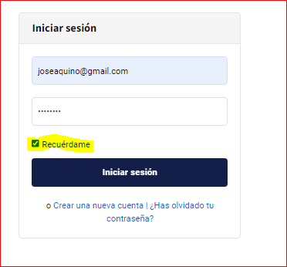 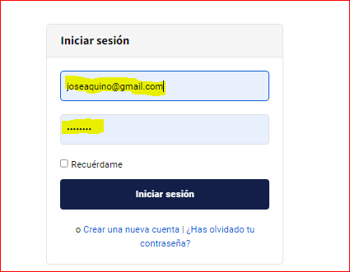 | OK
 |  |  |  |  | 2. Clic en entrar
 |  |  |  |  | 3. Ingresar los datos de entrada
 |  |  |  |  | 4. Clic en recuerdame
 |  |  |  |  | 5. Clic en iniciar sesion
5 | Iniciar una segunda sesion en la misma cuenta. | Alta | Tener instalado un navegador. Tener conexión a internet. | email, contrasenia. | 1. Abrir la pagina https://gomarket.com.do/ | La pagina deberia indicar en la segunda sesion que ya existe una abierta. |   | FALLO
 |  |  |  |  | 2. Clic en entrar
 |  |  |  |  | 3. Ingresar los datos de entrada de la primera sesion.
 |  |  |  |  | 3. Ingresar los datos de entrada de la segunda sesion.
 |  |  |  |  | 5. Clic en iniciar sesion en la primera y luego en la segunda.

